Anotações
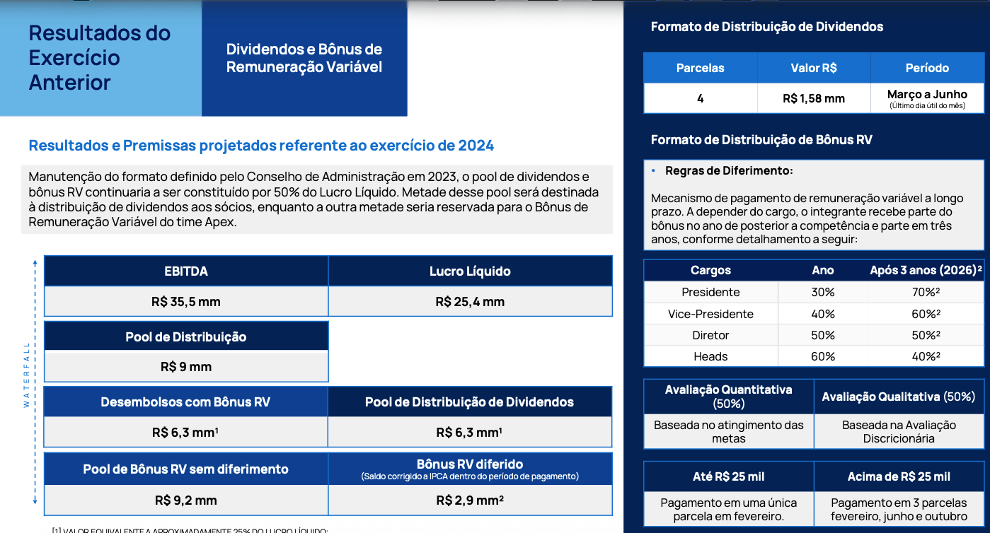
Deal com A Gazeta
Conselho Consultivo | Quais pessoas (Dudu, Omar, Simone?, Patrick?, Marcus Buaiz?, Angelo?, Fere?, Ulisses?, ), o que esperamos, qual remuneracao (% baixo ou pagar(quanto?)) , área (marketing, tech), qual frequencia (mensal/trimestral) etc
Partnership de ações (tentar definir)
Ações internas (eventos colaborador SG&A)
Quais ferramentas precisamos desenvolver
Produtos&Serviços gerais

Fazer painel de iniciativas e Projetos | https://docs.google.com/document/d/1Bd9xdiEdrcTYg6vKJGJvyknFmdaPA3eUgVTLtH2r8Kg/edit?tab=t.0

Fechar OKR Trimestre e KPIs de acompanhamento

Participacoes em outras empresas e ventures
Hugz
Marketing de Rochas
Deal com Maely
Capex outras iniciativas
TurbOOH | CAPEX infinito, Payback esperado 4 meses,

Comites:
Produto*
Gente e Gestao
Financeiro
Vendas
Content

Premiações
Final do Ano | 30% Bonus | 70% Dividendo | BATER ISSO
Spot Bonus | Figurativo para os destaques
Mensal | Caju turbinado | cafe da manha | almoco equipe etc

Distribuição = Caixa inicial + Geração de Caixa periodo - SALDO MINIMO CAIXA
Poítica de 1x caixa para 2026 |  | Visão de DRE

Caixa | R$ 1,700,000 |  |  |  |  | Mudanças
Cap Table | 70% | Dividendo | Salários | Bonus |  | Bônus no inicio do ano atrelado a geração de caixa
Rodrigo | 38.60% | R$ 459,340 | R$ 300,000 | R$ 38,250 | R$ 797,590 | Heads - 30%
Andre Musso | 28.00% | R$ 333,200 | R$ 300,000 | R$ 38,250 | R$ 671,450 | Especialistas (15 -20 pessoas) - 30%
Victor Peixoto | 28.40% | R$ 337,960 | R$ 360,000 | R$ 51,000 | R$ 748,960 | Executivos - 40%
Pool | 5.00% | R$ 59,500
 |  |  |  |  |  | Condições
 | Time | 30% | R$ 510,000 |  |  | <10k - Pagamento em 3x
Victor | CEO | 10.00% | R$ 51,000 |  |  | 10k - Pagamento em 6x
Rafael | COO | 7.50% | R$ 38,250 |  |  | Se sair da companhia, perde o bônus a receber
João | CRO | 7.50% | R$ 38,250
André | CIO | 7.50% | R$ 38,250 |  |  | Spot bonus
Rodrigo | CNBO | 7.50% | R$ 38,250 |  |  | Será uma premiação individual reconhecida pelos fundadores
Lucas, Roberto, Glauber, Ismael, Padrão, Breno, Pedro, Karol | Heads | 30.00% | R$ 153,000 | R$ 15,300 | Todos podem ganharar? Qual critério? | Premios surpresas
Pool de 20 pessoas? | Especialistas | 30.00% | R$ 153,000 | R$ 7,650 | Vão ser 20? 15? O que queremos? | Indicação ao partnership
 |  | 100.00% | R$ 510,000 |  |  | Precisa ter um ano de casa

